Windowsエクスプローラーの使い方
■Windowsエクスプローラーの使い方

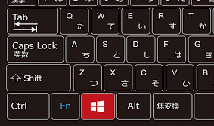

これがウィンドウボタンです。

ウィンドウボタン + R でこんな画面（エクスプローラ-）が出てきます。
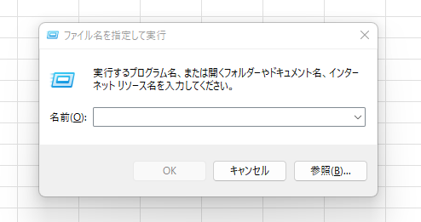

ここに以下のような文言を入れてEnterを押すことで、よく使うアプリをマウスを使わずに素早く起動することができます。

 | 文言 | アクション
 | notepad | メモ帳を起動
 | calc | 電卓を起動
 | excel | エクセルを起動
 | chrome | google chromeを起動
 | control | コントロールパネルを起動

タスクマネージャーの使い方
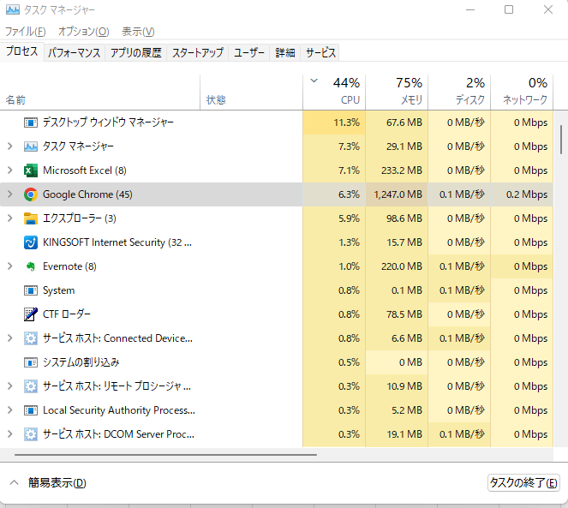
■タスクマネージャーの使い方

Ctrl + Shift + Escキーを同時に押すとこのような画面が立ち上がります。
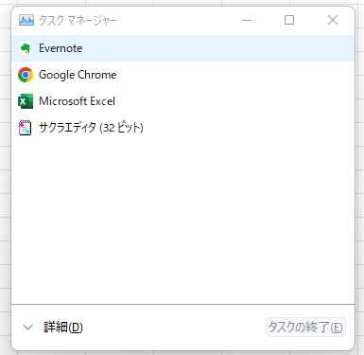

使い方①：PCのパフォーマンスを上げる

「詳細」を押すと以下の画面になります。
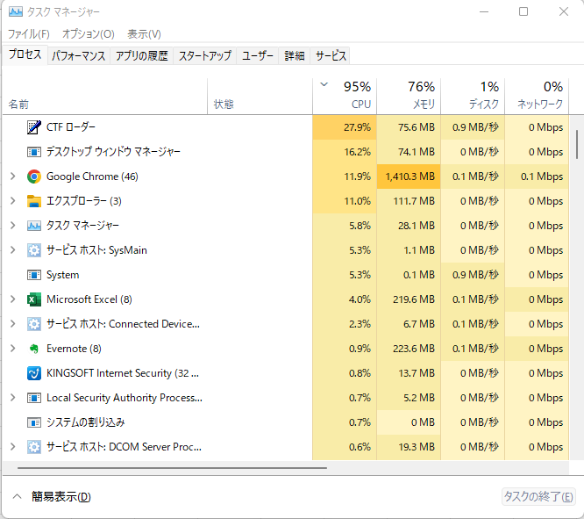

赤枠で囲んである部分の数字が大きいほどPCの容量を多く使用しているので、PCの動作が重いときには
この画面を参照して、不要かつ容量を消費しているアプリを閉じるとPCの処理速度が速くなることがあります。

使い方②：フリーズして動かないアプリを強制終了する

PCの処理速度が遅すぎてアプリがフリーズしてしまった場合、タスクマネージャを使って強制終了することができます。
ただし、たとえ処理が進行中でも確実にアプリを強制終了することができるため、アプリ内で処理中のデータの安全性は保障されない点には注意が必要です。

